Sheet1
바코드 barcode | 이미지 image | 품명(product name) |  | 용량 capacity | 입수량 Quantity | 공급가 supply price(-VAT) | CBM |  |  |  | 비고 Remarks
 |  | 국문(Korean) | 영문(English) |  |  |  | 가로(W) | 세로(V) | 높이(H) | 중량(W)
8809242270118 | 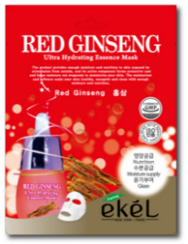 | 울트라 하이드레이팅 에센스 마스크팩 홍삼 | Ultra Hydrating Essence Mask Pack Red Ginseng | 25ml | 600 | ₩145 | 54 | 27 | 37 | 20

8809242270125 | 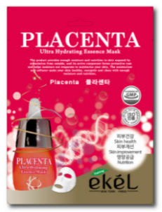 | 울트라 하이드레이팅 에센스 마스크팩 플라센타 | Ultra Hydrating Essence Mask Pack Placenta | 25ml | 600 | ₩145 | 54 | 27 | 37 | 20

8809242270163 | 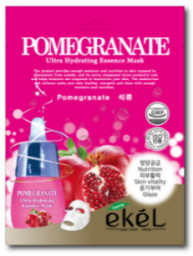 | 울트라 하이드레이팅 에센스 마스크팩 석류 | Ultra Hydrating Essence Mask Pack Pomegranate | 25ml | 600 | ₩145 | 54 | 27 | 37 | 20

8809540513573 | 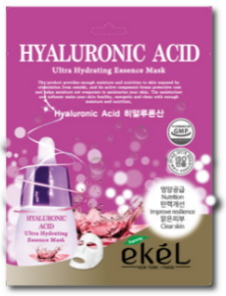 | 울트라 하이드레이팅 에센스 마스크팩 히알루론산 | Ultra Hydrating Essence Mask Pack Hyaluronic Acid | 25ml | 600 | ₩145 | 54 | 27 | 37 | 20

8809689371546 |  | 울트라 하이드레이팅 에센스 마스크팩 로즈 | Ultra Hydrating Essence Mask Pack Rose | 25ml | 600 | ₩145 | 54 | 27 | 37 | 20

8809689371539 | 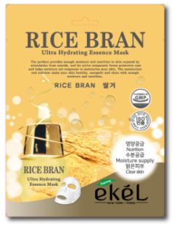 | 울트라 하이드레이팅 에센스 마스크팩 쌀겨 | Ultra Hydrating Essence Mask Pack Rice Bran | 25ml | 600 | ₩145 | 54 | 27 | 37 | 20

8809540513580 | 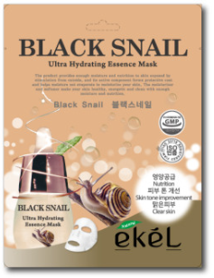 | 울트라 하이드레이팅 에센스 마스크팩 블랙스네일 | Ultra Hydrating Essence Mask Pack Black Snail | 25ml | 600 | ₩145 | 54 | 27 | 37 | 20

8800267652132 |  | 울트라 하이드레이팅 에센스 마스크팩 감자 | Ultra Hydrating Essence Mask Pack Potato | 25ml | 600 | ₩150 | 54 | 27 | 37 | 20

8809242270101 | 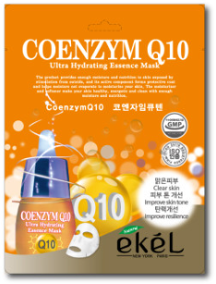 | 울트라 하이드레이팅 에센스 마스크팩 코엔자임큐텐 | Ultra Hydrating Essence Mask Pack Coenzym Q10 | 25ml | 600 | ₩145 | 54 | 27 | 37 | 20

8809430538792 | 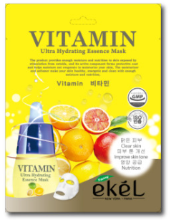 | 울트라 하이드레이팅 에센스 마스크팩 비타민 | Ultra Hydrating Essence Mask Pack Vitamin | 25ml | 600 | ₩145 | 54 | 27 | 37 | 20

8809242270088 | 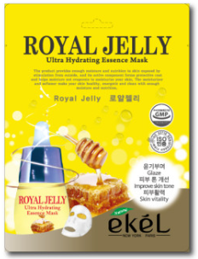 | 울트라 하이드레이팅 에센스 마스크팩 로얄젤리 | Ultra Hydrating Essence Mask Pack Royal Jelly | 25ml | 600 | ₩145 | 54 | 27 | 37 | 20

8809242270095 | 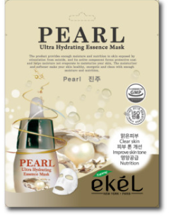 | 울트라 하이드레이팅 에센스 마스크팩 진주 | Ultra Hydrating Essence Mask Pack Pearl | 25ml | 600 | ₩145 | 54 | 27 | 37 | 20

8809430538754 | 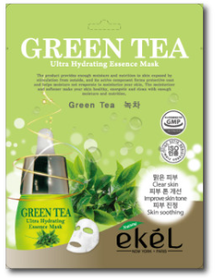 | 울트라 하이드레이팅 에센스 마스크팩 녹차 | Ultra Hydrating Essence Mask Pack Green Tea | 25ml | 600 | ₩145 | 54 | 27 | 37 | 20

8809689371577 | 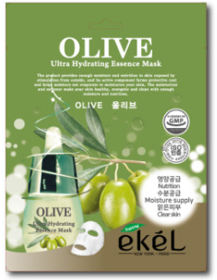 | 울트라 하이드레이팅 에센스 마스크팩 올리브 | Ultra Hydrating Essence Mask Pack Olive | 25ml | 600 | ₩145 | 54 | 27 | 37 | 20

8800267652118 |  | 울트라 하이드레이팅 에센스 마스크팩 티트리 | Ultra Hydrating Essence Mask Pack Tea Tree | 25ml | 600 | ₩150 | 54 | 27 | 37 | 20

8809430538778 | 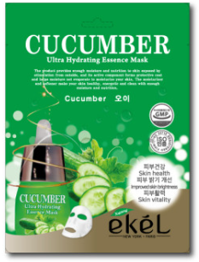 | 울트라 하이드레이팅 에센스 마스크팩 오이 | Ultra Hydrating Essence Mask Pack Cucumber | 25ml | 600 | ₩145 | 54 | 27 | 37 | 20

8809689371553 | 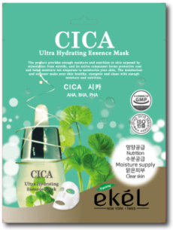 | 울트라 하이드레이팅 에센스 마스크팩 시카 | Ultra Hydrating Essence Mask Pack CICA | 25ml | 600 | ₩145 | 54 | 27 | 37 | 20

8809430538785 | 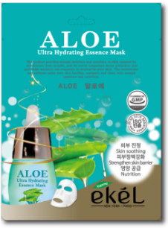 | 울트라 하이드레이팅 에센스 마스크팩 알로에 | Ultra Hydrating Essence Mask Pack Aloe | 25ml | 600 | ₩145 | 54 | 27 | 37 | 20

8809430538761 | 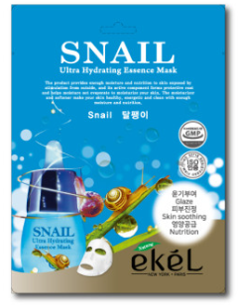 | 울트라 하이드레이팅 에센스 마스크팩 달팽이 | Ultra Hydrating Essence Mask Pack Snail | 25ml | 600 | ₩145 | 54 | 27 | 37 | 20

8809540513603 | 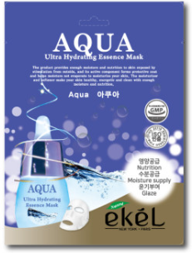 | 울트라 하이드레이팅 에센스 마스크팩 아쿠아 | Ultra Hydrating Essence Mask Pack Apua | 25ml | 600 | ₩145 | 54 | 27 | 37 | 20

8809430538808 | 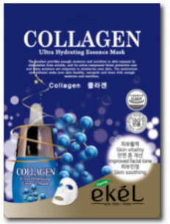 | 울트라 하이드레이팅 에센스 마스크팩 콜라겐 | Ultra Hydrating Essence Mask Pack Collagen | 25ml | 600 | ₩145 | 54 | 27 | 37 | 20

8809540513597 | 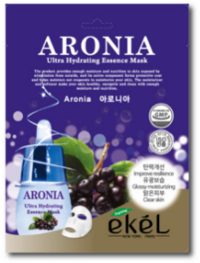 | 울트라 하이드레이팅 에센스 마스크팩 아로니아 | Ultra Hydrating Essence Mask Pack Aronia | 25ml | 600 | ₩145 | 54 | 27 | 37 | 20

8800267652125 |  | 울트라 하이드레이팅 에센스 마스크팩 라벤더 | Ultra Hydrating Essence Mask Pack Lavender | 25ml | 600 | ₩150 | 54 | 27 | 37 | 20

8809689371560 | 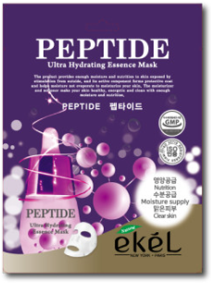 | 울트라 하이드레이팅 에센스 마스크팩 펩타이드 | Ultra Hydrating Essence Mask Pack Peptide | 25ml | 600 | ₩145 | 54 | 27 | 37 | 20

8809242274635 | 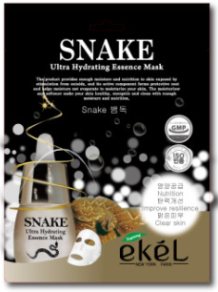 | 울트라 하이드레이팅 에센스 마스크팩 뱀독 | Ultra Hydrating Essence Mask Pack Snake | 25ml | 600 | ₩145 | 54 | 27 | 37 | 20

8809242270156 | 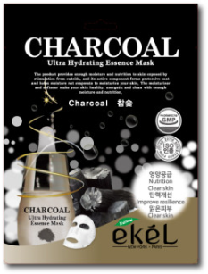 | 울트라 하이드레이팅 에센스 마스크팩 참숯 | Ultra Hydrating Essence Mask Pack Charcoal | 25ml | 600 | ₩145 | 54 | 27 | 37 | 20

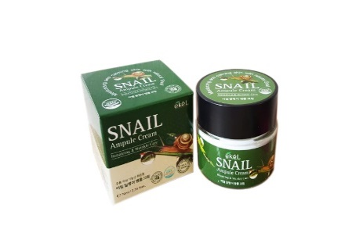 8809242276837 |  | 앰플크림 스네일 | Ampule Cream Snail | 70ml | 100 | ₩1,930 | 34 | 34 | 27 | 22

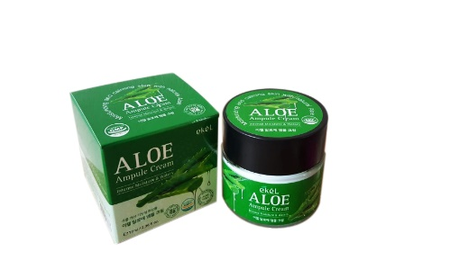
8809242276677 |  | 앰플크림 알로에 | Ampule Cream Aloe | 70ml | 100 | ₩1,930 | 34 | 34 | 27 | 22

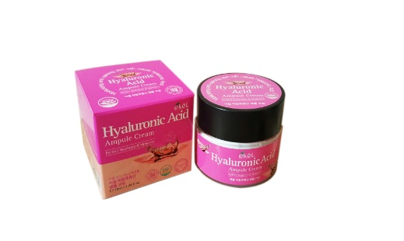
8809242276844 |  | 앰플크림 히알루론닉 | Ampule Cream Hyaluronic Acid | 70ml | 100 | ₩1,930 | 34 | 34 | 27 | 22
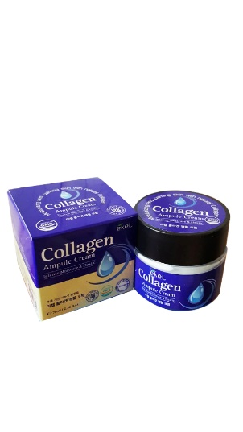

8809242276820 |  | 앰플크림 콜라겐 | Ampule Cream Collagen | 70ml | 100 | ₩1,930 | 34 | 34 | 27 | 22

8809540517953 |  | 앰플크림 펩타이드 | Ampule Cream Peptide | 70ml | 100 | ₩1,930 | 34 | 34 | 27 | 22

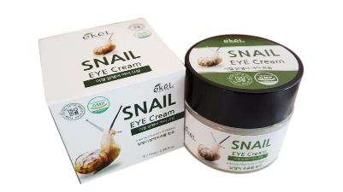 8809540511586 |  | 아이크림 달팽이 | EYE Cream Snail | 70ml | 100 | ₩1,930 | 34 | 34 | 27 | 23

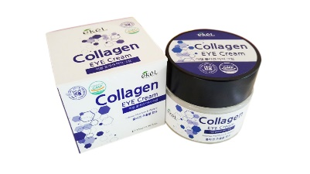 8809755464424 |  | 아이크림 콜라겐 | EYE Cream Collagen | 70ml | 100 | ₩1,930 | 34 | 34 | 27 | 23

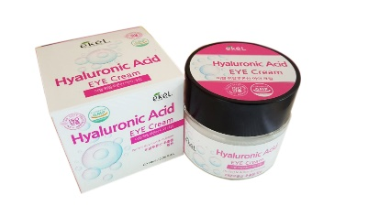 8809755464431 |  | 아이크림 히알루로닉 | EYE Cream Hyaluronic Acid | 70ml | 100 | ₩1,930 | 34 | 34 | 27 | 23

8809689378491 |  | 울트라 모이스처 폼클렌저 알로에 | Ultra - Moisture Foam Cleanser Aloe | 180ml | 100 | ₩1,720 | 52 | 33 | 42 | 23

8809689378552 |  | 울트라 모이스처 폼클렌저 녹차 | Ultra - Moisture Foam Cleanser Green Tea | 180ml | 100 | ₩1,720 | 52 | 33 | 42 | 23

8809689378514 |  | 울트라 모이스처 폼클렌저 오이 | Ultra - Moisture Foam Cleanser Cucumber | 180ml | 100 | ₩1,720 | 52 | 33 | 42 | 23

8809689378484 |  | 울트라 모이스처 폼클렌저 콜라겐 | Ultra - Moisture Foam Cleanser Collagen | 180ml | 100 | ₩1,720 | 52 | 33 | 42 | 23

8809689378538 |  | 울트라 모이스처 폼클렌저 석류 | Ultra - Moisture Foam Cleanser Pomegranate | 180ml | 100 | ₩1,720 | 52 | 33 | 42 | 23

8809689378507 |  | 울트라 모이스처 폼클렌저 쌀겨 | Ultra - Moisture Foam Cleanser Rice Bran | 180ml | 100 | ₩1,720 | 52 | 33 | 42 | 23

8809689378521 |  | 울트라 모이스처 폼클렌저 달팽이 | Ultra - Moisture Foam Cleanser Snail | 180ml | 100 | ₩1,720 | 52 | 33 | 42 | 23

8809689378545 |  | 울트라 모이스처 폼클렌저 숯 | Ultra - Moisture Foam Cleanser Charcoal | 180ml | 100 | ₩1,720 | 52 | 33 | 42 | 23

8809689378415 |  | 소프트 마일드 필링젤 쌀겨 | Soft Mild Peeling Gel Rice Bran | 180ml | 100 | ₩1,720 | 52 | 33 | 42 | 23

8809689378439 |  | 소프트 마일드 필링젤 살구 | Soft Mild Peeling Gel Apricot | 180ml | 100 | ₩1,720 | 52 | 33 | 42 | 23

8809689378453 |  | 소프트 마일드 필링젤 사과 | Soft Mild Peeling Gel Apple | 180ml | 100 | ₩1,720 | 52 | 33 | 42 | 23

8809689378408 |  | 소프트 마일드 필링젤 포도 | Soft Mild Peeling Gel Grape | 180ml | 100 | ₩1,720 | 52 | 33 | 42 | 23

8809689378422 |  | 소프트 마일드 필링젤 아사이베리 | Soft Mild Peeling Gel Acai Berry | 180ml | 100 | ₩1,720 | 52 | 33 | 42 | 23

8809689378446 |  | 소프트 마일드 필링젤 블랙 스네일 | Soft Mild Peeling Gel Black Snail | 180ml | 100 | ₩1,720 | 52 | 33 | 42 | 23

8809689375711 |  | 필오프 팩 알로에 | Peel off pack Aloe | 180ml | 100 | ₩2,320 | 52 | 33 | 44 | 24

8809430538921 |  | 필오프 팩 숯 | Peel off pack Charcoal | 180ml | 100 | ₩2,320 | 52 | 33 | 44 | 24

8809430539645 |  | 필오프 팩 오이 | Peel off pack Cucumber | 180ml | 100 | ₩2,320 | 52 | 33 | 44 | 24

8809430539652 |  | 필오프 팩 녹차 | Peel off pack Green Tea | 180ml | 100 | ₩2,320 | 52 | 33 | 44 | 24

8809430539638 |  | 필오프 팩 석류 | Peel off pack Pomegranate | 180ml | 100 | ₩2,320 | 52 | 33 | 44 | 24

8800261261033 |  | 닥터. 핸드크림 녹차 | Dr. Hand Cream Green Tea | 100ml | 160 | ₩650 | 52 | 36 | 34 | 20

8800261260999 |  | 닥터. 핸드크림 스네일 | Dr. Hand Cream Snail | 100ml | 160 | ₩650 | 52 | 36 | 34 | 20

8800261261040 |  | 닥터. 핸드크림 알로에 | Dr. Hand Cream Aloe | 100ml | 160 | ₩650 | 52 | 36 | 34 | 20

8800261260982 |  | 닥터. 핸드크림 올리브 | Dr. Hand Cream Olive | 100ml | 160 | ₩650 | 52 | 36 | 34 | 20

8800261261019 |  | 닥터 핸드크림 펩타이드 | Dr. Hand Cream Peptide | 100ml | 160 | ₩650 | 52 | 36 | 34 | 20

8800261261026 |  | 닥터. 핸드크림 로즈 | Dr. Hand Cream Rose | 100ml | 160 | ₩650 | 52 | 36 | 34 | 20

8800261261002 |  | 닥터. 핸드크림 콜라겐 | Dr. Hand Cream Collagen | 100ml | 160 | ₩650 | 52 | 36 | 34 | 20

8800261261118 |  | 닥터. 퍼퓸 핸드크림 5개입 세트 - (프리지아,화이트릴리, 로즈, 라벤더, 자스민) | Dr. Perfume Hand Cream 5ea Set -(FREESIA, WHITE LILY, ROSE, LAVENDER, JASMIN) | 50ml*5 | 60 | ₩2,680 | 50 | 33 | 31 | 18

8809755464646 | 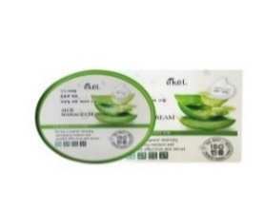 | 마사지 크림 알로에 | Massge Cream Aloe | 300g | 45 | ₩2,890 | 34 | 34 | 29 | 19

8809755464677 | 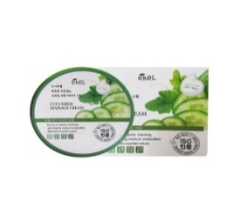 | 마사지 크림 오이 | Massge Cream Cucumber | 300g | 45 | ₩2,890 | 34 | 34 | 29 | 19

8809755464653 |  | 마사지 크림 녹차 | Massge Cream Green Tea | 300g | 45 | ₩2,890 | 34 | 34 | 29 | 19

8809755464660 |  | 마사지 크림 석류 | Massge Cream Pomegranate | 300g | 45 | ₩2,890 | 34 | 34 | 29 | 19

8809307771987 | 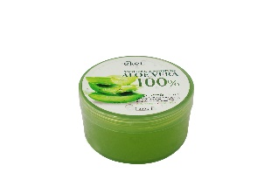 | 수딩젤 알로에 | Soothing Aloe | 300g | 45 | ₩1,180 | 53 | 33 | 19 | 17

8809689372512 |  | 수딩젤 알로에(Tube) | Soothing Aloe (Tube) | 250ml | 60ea | ₩1,820 | 53 | 34 | 25 | 18

8809307773271 |  | 수딩젤 알로에(펌프) | Soothing Aloe(Pump) | 1000ml | 12ea | ₩2,890 | 45 | 9 | 26 | 14

8809391180955 | 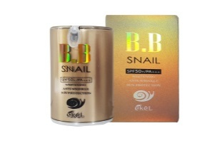 | 비비크림(펌프) 달팽이 | Snail BB Cream (Pump) | 50g | 100 | ₩4,610 | 28 | 53 | 25 | 15

8809391180962 | 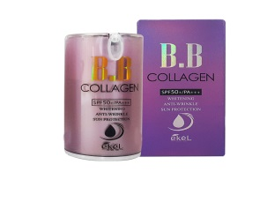 | 비비크림(펌프) 콜라겐 | Collagen BB Cream (Pump) | 50g | 100 | ₩4,610 | 28 | 53 | 25 | 15

8809307770812 |  | 씨씨크림(튜브) 달팽이 | CC Cream (Tube) Snail | 50ml | 200 | ₩2,470 | 57 | 29 | 28 | 16

8809307770348-21 8809307770355-23 |  | 콜라겐 파운데이션 21호,23호 | Collagen Foundation 21-23 | 50ml | 100 | ₩2,890 | 24 | 44 | 31 | 19

8809755465230 |  | 콜라겐 메이크업베이스 | Collagen Makeup Base | 50ml | 100 | ₩2,890 | 24 | 44 | 31 | 19

8809307770454 |  | 스네일 골드에센스 | Snail Gold Essence | 150ml | 50 | ₩2,890 | 34 | 54 | 25 | 20 | 금가루없음.

8809307771420 | 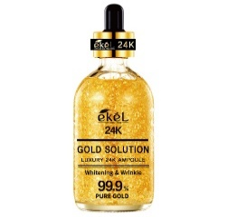 | 골드 솔루션 럭셔리 24K 앰플 | Gold Solution Luxury 24K Ampoule | 100ml | 60 | ₩10,600 | 57 | 36 | 17 | 17

8809446653267 |  | 풋크림(튜브) 로즈 | Foot Cream(Tube) Rose | 100g | 160 | ₩700 | 53 | 35 | 32 | 21

8809307771000 |  | 풋크림(튜브) 라벤다 | Foot Cream(Tube) Lavender | 100g | 160 | ₩700 | 53 | 35 | 32 | 21

8809755460297 |  | 헤어에센스 실크테라피 | Silky Therapy Hair Essence | 150ml | 80 | ₩4,280 | 49 | 38 | 23 | 16

8809880440591 | 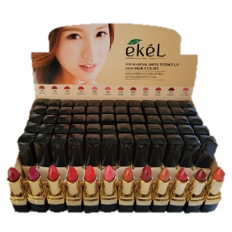 | 프로페셔널 앰플 에센스 립 페셔너블 12 컬러 | Professional Ample Essence Lip Fashionable 12 Colors | 3.5g | 864 | ₩1,930 | 60 | 33 | 23 | 24

8809380660574 |  | 세븐데이 붓펜 아이라이너 | 7DAY Eye Liner | 7g | 1,000ea | ₩2,470 | 52 | 34 | 42 | 15

8809540515669 |  | 앰플 에멀전 콜라겐 | Ampoule Emulsion Collagen | 150ml | 50ea | ₩3,000 | 25 | 48 | 21 | 20

8809540515676 |  | 앰플 토너 콜라겐 | Ampoule Toner Collagen | 150ml | 50ea | ₩3,000 | 25 | 48 | 21 | 20

8809540515706 |  | 앰플 크림 콜라겐 | Ampoule Cream Collagen | 50ml | 100ea | ₩3,000 | 34 | 34 | 24 | 21

8809307771222 |  | 앰플 인텐시브 크림 스네일 | Ampule Intensive Cream Snail | 100g | 100 | ₩1,930 | 40 | 33 | 36 | 18

8809307771178 |  | 앰플 인텐시브 크림 뱀독 | Ampule Intensive Cream Snake | 100g | 100 | ₩1,930 | 40 | 33 | 36 | 18

8809307771246 |  | 앰플 인텐시브 크림 알로에 | Ampule Intensive Cream Aloe | 100g | 100 | ₩1,930 | 40 | 33 | 36 | 18

8809307771215 |  | 앰플 인텐시브 크림 히알루론닉 | Ampule Intensive Cream Hyaluronic Acid | 100g | 100 | ₩1,930 | 40 | 33 | 36 | 18

8809307771253 |  | 앰플 인텐시브 크림 콜라겐 | Ampule Intensive Cream Collagen | 100g | 100 | ₩1,930 | 40 | 33 | 36 | 18

8809307770973 |  | 앰플 인텐시브 크림 펩타이드 | Ampule Intensive Cream Peptide | 100g | 100 | ₩1,930 | 40 | 33 | 36 | 18

8809307771185 |  | 앰플 인텐시브 크림 태반 | Ampule Intensive Cream Placenta | 100g | 100 | ₩1,930 | 40 | 33 | 36 | 18

8809623297697 | 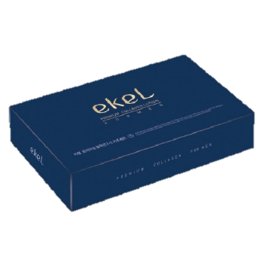 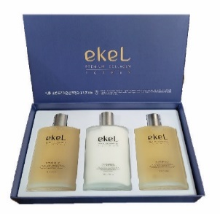 | 프리미엄 콜라겐 포맨 2+1세트 (스킨2, 로션1) | Premium Collagen For Men (Set) (2Skin,1Lotion) | 150ml*3 | 14 | ₩6,750 | 37 | 31 | 37 | 18

8809679096411 |  | 모이스처라이징 스킨케어 3종 세트 - 스네일 (스킨,로션,크림) | Moisturizing Skincare 3 Set - Snail (Skin,Lotion,Cream) | 150ml*2+50ml | 12 | ₩8,670 | 55 | 47 | 26 | 17

8809679096428 |  | 모이스처라이징 스킨케어 3종 세트 - 콜라겐 (스킨,로션,크림) | Moisturizing Skincare 3 Set - Collagen (Skin,Lotion,Cream) | 150ml*2+50ml | 12 | ₩8,670 | 55 | 47 | 26 | 17

8800347070115 |  | 닥터. 내츄럴 퍼퓸 워터 미스트 - 로즈 | Dr. Natural Perfume Water Mist - Rose | 100ml | 100 | ₩1,450

8800347070122 |  | 닥터. 내츄럴 퍼퓸 워터 미스트 - 라벤더 | Dr. Natural Perfume Water Mist - Lavender | 100ml | 100 | ₩1,450

8800347070139 |  | 닥터. 내츄럴 퍼퓸 워터 미스트 - 알로에 베라 | Dr. Natural Perfume Water Mist - Aloe Vera | 100ml | 100 | ₩1,450

8800347070146 |  | 닥터. 내츄럴 퍼퓸 워터 미스트 - 콜라겐 | Dr. Natural Perfume Water Mist - Collagen | 100ml | 100 | ₩1,450

필레코리아 콜-8809307773936 레-8809307773929 비-8809307773912 세-8809307773943 |  | 닥터. 스킨 부스터 피디알엔 앰플 3종 세트 - (비타민, 레티놀, 콜라겐) | Dr. Skin Boost PDRN Ampoule 3ea Set - (Vitamin, Retinol, Collagen) | 30ml*3ea | 60 | ₩7,280

8809623296461 |  | 닥터 24K 골드 아이크림 (튜브) | Dr. 24K Gold Eye Cream (Tube) | 40ml | 200 | ₩1,290 | 58 | 36 | 21 | 12

8809623296478 |  | 닥터 24K 링클케어 아이크림 (튜브) | Dr. 24K Wrinkle Care Eye Cream (Tube) | 40ml | 200 | ₩1,290 | 58 | 36 | 21 | 12

8809623296447 |  | 닥터 콜라겐 아이크림 (튜브) | Dr. Collagen Eye Cream (Tube) | 40ml | 200 | ₩1,290 | 58 | 36 | 21 | 12

8809623296454 |  | 닥터 히알루론산 아이크림 (튜브) | Dr. Hyaluronic Acid Eye Cream (Tube) | 40ml | 200 | ₩1,290 | 58 | 36 | 21 | 12

8809307770874 |  | 비비크림(튜브) 콜라겐 | BB Cream (Tube) Collagen | 50ml | 200 | ₩1,770 | 57 | 29 | 28 | 16

8809307771017 |  | 비비크림(튜브) 알로에 | BB Cream (Tube) Aloe | 50ml | 200 | ₩1,770 | 57 | 29 | 28 | 16

8809307770553 | 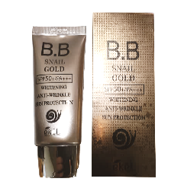 | 비비크림 골드 (튜브) 스네일 | BB Cream Gold (Tube) Snail | 50ml | 200 | ₩1,770 | 57 | 29 | 28 | 16

8809307770546 |  | 비비크림(튜브) 달팽이 | BB Cream (Tube) Snail | 50ml | 200 | ₩1,770 | 57 | 29 | 28 | 16

8809307770539 |  | 비비크림(튜브) 진주 | BB Cream (Tube) Pearl | 50ml | 200 | ₩1,770 | 57 | 29 | 28 | 16

8809307770522 |  | 앤느퓨어 매직 비비크림 | Aenepure Magic Snail BB Cream | 50ml | 200 | ₩1,770 | 57 | 29 | 28 | 16

8809307771734 | 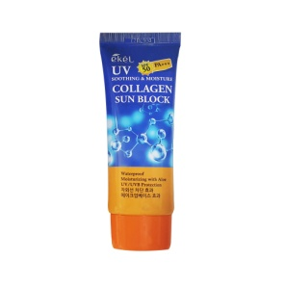 | 수딩앤모이스쳐 콜라겐 선블록 | Soothing & Moisture Collagen Sun Block | 70ml | 200ea | ₩1,660 | 56 | 30 | 32 | 19

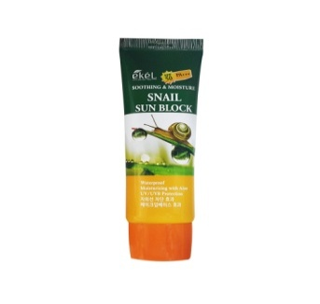
8809307771727 |  | 수딩앤모이스쳐 스네일 선블록 | Soothing & Moisture Snail Sun Block | 70ml | 200ea | ₩1,660 | 56 | 30 | 32 | 19

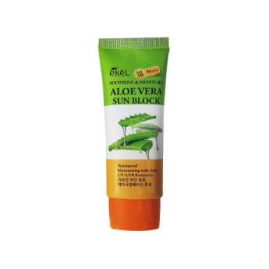
8809307771741 |  | 수딩앤모이스쳐 알로에베라 선블록 | Soothing & Moisture Aloe Vera Sun Block | 70ml | 200ea | ₩1,660 | 56 | 30 | 32 | 19

8809307770515 | 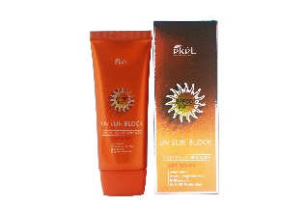 | UV 썬 블록 크림 | UV Sun Block Cream | 70g | 200ea | ₩1,660 | 56 | 30 | 32 | 19

8809307770485 |  | 화이트닝 UV 선 블록 | Whitening UV Sun Block | 70ml | 200 | ₩1,660 | 64 | 35 | 32 | 19

8809755463373 | 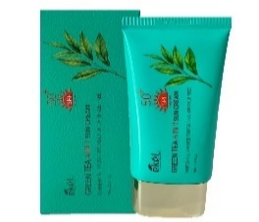 | 포인원(4 IN 1) 선 크림 녹차 | 4 IN 1 Sun Cream Green Tea | 70ml | 200 | ₩2,140 | 64 | 35 | 32 | 20

8809755463410 |  | 포인원(4 IN 1) 선 크림 알로에 | 4 IN 1 Sun Cream Aloe | 70ml | 200 | ₩2,140 | 64 | 35 | 32 | 20

8809755463380 | 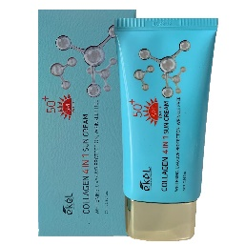 | 포인원(4 IN 1) 선 크림 콜라겐 | 4 IN 1 Sun Cream Collagen | 70ml | 200 | ₩2,140 | 64 | 35 | 32 | 20

8809755463403 |  | 포인원(4 IN 1) 선 크림 히알루론산 | 4 IN 1 Sun Cream Hyaluronic Acid | 70ml | 200 | ₩2,140 | 64 | 35 | 32 | 20

8809755463397 | 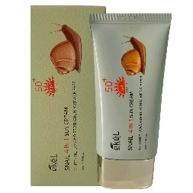 | 포인원(4 IN 1) 선 크림 달팽이 | 4 IN 1 Sun Cream Snail | 70ml | 200 | ₩2,140 | 64 | 35 | 32 | 20

8809755465681 |  | 콜라겐 톤 업 선크림 | Collagen Tone Up Sun Cream | 70ml | 200 | ₩2,140 | 64 | 35 | 32 | 20

8809755465698 |  | 인텐시브 브라이트닝 선크림 | EKEL Intensive Brightening Sun Cream | 70ml | 200 | ₩2,140 | 64 | 35 | 32 | 20

8809307773684 | 준비중 | 닥터. 화이트닝 유브이 선크림 | Dr. Whitening UV Sun Cream | 70ml | 200 | ₩2,140 | 64 | 35 | 32 | 20

8809307773677 | 준비중 | 닥터. 톤 업 선크림 | Dr. Tone Up Sun Cream | 70ml | 200 | ₩2,140 | 64 | 35 | 32 | 20

8809755462963 |  | 울트라 모이스처 폼클렌저 석류 | Ultra - Moisture Foam Cleanser Pomegranate | 100ml | 160 | ₩880 | 52 | 36 | 33 | 20

8809755462956 |  | 울트라 모이스처 폼클렌저 히알루론산 | Ultra - Moisture Foam Cleanser Hyaluronic Acid | 100ml | 160 | ₩880 | 52 | 36 | 33 | 20

8809755462925 |  | 울트라 모이스처 폼클렌저 콜라겐 | Ultra - Moisture Foam Cleanser Collagen | 100ml | 160 | ₩880 | 52 | 36 | 33 | 20

8809755462949 |  | 울트라 모이스처 폼클렌저 녹차 | Ultra - Moisture Foam Cleanser Green Tea | 100ml | 160 | ₩880 | 52 | 36 | 33 | 20

8809755462918 |  | 울트라 모이스처 폼클렌저 알로에 | Ultra - Moisture Foam Cleanser Aloe | 100ml | 160 | ₩880 | 52 | 36 | 33 | 20

8809755462932 |  | 울트라 모이스처 폼클렌저 오이 | Ultra - Moisture Foam Cleanser Cucumber | 100ml | 160 | ₩880 | 52 | 36 | 33 | 20

8809755462970 |  | 울트라 모이스처 폼클렌저 쌀겨 | Ultra - Moisture Foam Cleanser Rice Bran | 100ml | 160 | ₩880 | 52 | 36 | 33 | 20

8809755462987 |  | 울트라 모이스처 폼클렌저 달팽이 | Ultra - Moisture Foam Cleanser Snail | 100ml | 160 | ₩880 | 52 | 36 | 33 | 20

8809755463007 |  | 소프트 마일드 필링젤 사과 | Soft Mild Peeling Gel Apple | 100ml | 160ea | ₩910 | 53 | 36 | 33 | 21

8809755463014 |  | 소프트 마일드 필링젤 살구 | Soft Mild Peeling Gel Apricot | 100ml | 160ea | ₩910 | 53 | 36 | 33 | 21

8809755463052 |  | 소프트 마일드 필링젤 쌀겨 | Soft Mild Peeling Gel Rice Bran | 100ml | 160ea | ₩910 | 53 | 36 | 33 | 21

8809755463045 |  | 소프트 마일드 필링젤 포도 | Soft Mild Peeling Gel Grape | 100ml | 160ea | ₩910 | 53 | 36 | 33 | 21

8809755462994 |  | 소프트 마일드 필링젤 아사이베리 | Soft Mild Peeling Gel Acai Berry | 100ml | 160ea | ₩910 | 53 | 36 | 33 | 21

8809755463021 |  | 소프트 마일드 필링젤 블랙스네일 | Soft Mild Peeling Gel Black Snail | 100ml | 160ea | ₩910 | 53 | 36 | 33 | 21

8800261260616 |  | 앰플 리커버리 크림 펩타이드 | AMPOULE RECOVERY CREAM PEPETIDE | 100g | 100ea | ₩2,890 | 45 | 37 | 37 | 22

8800261260647 |  | 앰플 리커버리 크림 알로에 | AMPOULE RECOVERY CREAM ALOE | 100g | 100ea | ₩2,890 | 45 | 37 | 37 | 22

8800261260593 |  | 앰플 리커버리 크림 콜라겐 | AMPOULE RECOVERY CREAM COLLAGEN | 100g | 100ea | ₩2,890 | 45 | 37 | 37 | 22

8800261260630 |  | 앰플 리커버리 크림 플라센타 | AMPOULE RECOVERY CREAM PLACENTA | 100g | 100ea | ₩2,890 | 45 | 37 | 37 | 22

8800261260609 |  | 앰플 리커버리 크림 히알루론산 | AMPOULE RECOVERY CREAM HYALURONIC ACID | 100g | 100ea | ₩2,890 | 45 | 37 | 37 | 22

8800261260623 |  | 앰플 리커버리 크림 스네일 | AMPOULE RECOVERY CREAM SNAIL | 100g | 100ea | ₩2,890 | 45 | 37 | 37 | 22

8809679094820 |  | 홍삼 비누 | Red Ginseng Premium Peeling Soap | 150g | 120ea | ₩650 | 42 | 34 | 20 | 19

8809679094844 |  | 콜라겐 비누 | Collagen Premium Peeling Soap | 150g | 120ea | ₩650 | 42 | 34 | 20 | 19

8809679094790 |  | 장미 비누 | Rose Premium Peeling Soap | 150g | 120ea | ₩650 | 42 | 34 | 20 | 19

8809679094783 |  | 달팽이 비누 | Snail Premium Peeling Soap | 150g | 120ea | ₩650 | 42 | 34 | 20 | 19

8809679094813 |  | 오이 비누 | Cucumber Premium Peeling Soap | 150g | 120ea | ₩650 | 42 | 34 | 20 | 19

8809679094776 |  | 알로에 비누 | Aloe Premium Peeling Soap | 150g | 120ea | ₩650 | 42 | 34 | 20 | 19

8809679094806 |  | 녹차 비누 | Green Tea Premium Peeling Soap | 150g | 120ea | ₩650 | 42 | 34 | 20 | 19

8809679094851 |  | 곡물 비누 | Grain Premium Peeling Soap | 150g | 120ea | ₩650 | 42 | 34 | 20 | 19

8809679094837 |  | 히알루론산 비누 | Hyaluronic Acid Premium Peeling Soap | 150g | 120ea | ₩650 | 42 | 34 | 20 | 19

8809679094868 |  | 라벤더 비누 | Lavender Premium Peeling Soap | 150g | 120ea | ₩650 | 42 | 34 | 20 | 19

